Лист1
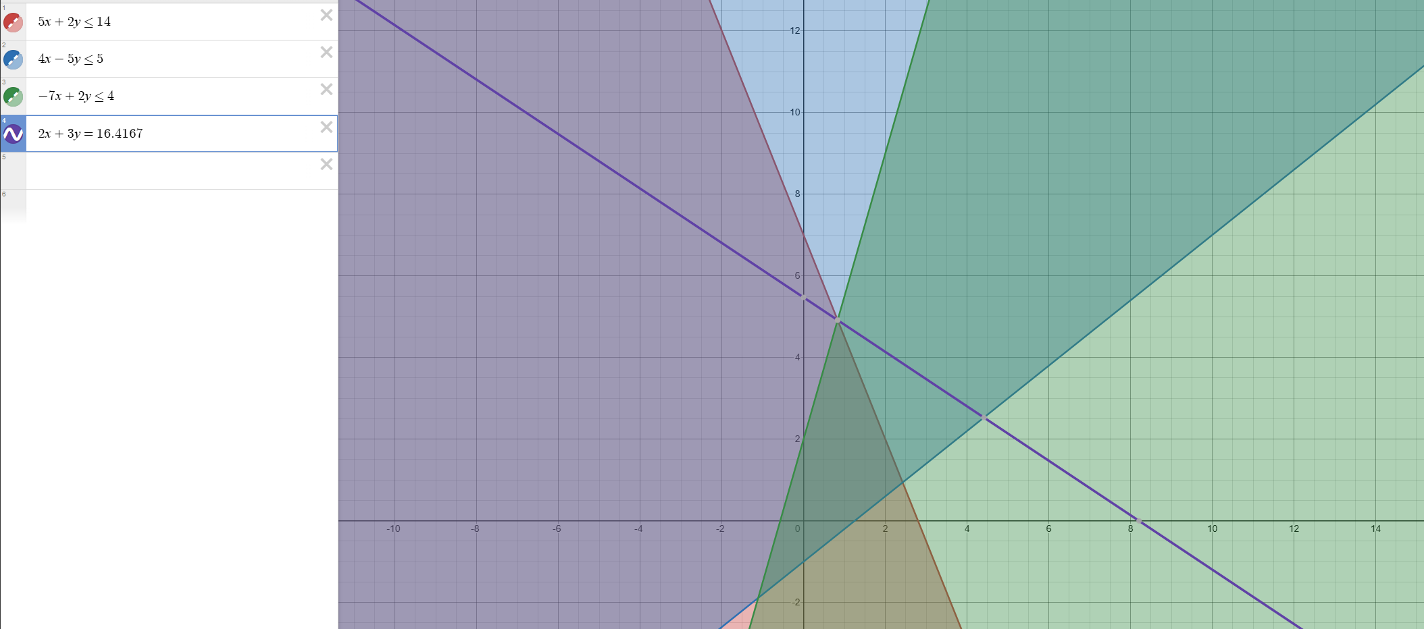
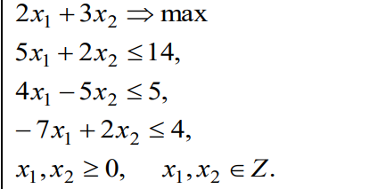
 |  | 2 | 3 | 0 | 0 | 0
C | План | P1 | P2 | P3 | P4 | P5
P3 | 14 | 5 | 2 | 1 | 0 | 0 | 7
P4 | 5 | 4 | -5 | 0 | 1 | 0 | -1
P5 | 4 | -7 | 2 | 0 | 0 | 1 | 2
F(X0) |  | -2 | -3 | 0 | 0 | 0

C | План | P1 | P2 | P3 | P4 | P5
p3 | 10 | 12 | 0 | 1 | 0 | -1 | 0.83333333333
p4 | 15 | -13.5 | 0 | 0 | 1 | 2.5 | -1.1111111111
p2 | 2 | -3.5 | 1 | 0 | 0 | 0.5 | -0.57142857143
F(X0) | 6 | -12.5 | 0 | 0 | 0 | 1.5 |  |  | Max=14

C | План | P1 | P2 | P3 | P4 | P5 |  |  | y | x
p1 | 0.83333333333 | 1 | 0 | 0.083333333333 | 0 | -0.083333333333 |  |  | 4.00 | 1
p4 | 26.25 | 0 | 0 | 1.125 | 1 | 1.375
p2 | 4.9166666667 | 0 | 1 | 0.29166666667 | 0 | 0.20833333333
F(X0) | 16.416666667 | 0 | 0 | 1.0416666667 | 0 | 0.45833333333

По 3-у уравнению с переменной x2, получившей нецелочисленное значение в оптимальном плане с наибольшей дробной частью 11/12, составляем дополнительное ограничение:
q3 - q31•x1 - q32•x2 - q33•x3 - q34•x4 - q35•x5≤0
q3 = b3 - [b3] = 59/12 - 4 = 11/12
q31 = a31 - [a31] = 0 - 0 = 0
q32 = a32 - [a32] = 1 - 1 = 0
q33 = a33 - [a33] = 7/24 - 0 = 7/24
q34 = a34 - [a34] = 0 - 0 = 0
q35 = a35 - [a35] = 5/24 - 0 = 5/24
Дополнительное ограничение имеет вид:
11/12-7/24x3-5/24x5 ≤ 0
Преобразуем полученное неравенство в уравнение:
11/12-7/24x3-5/24x5 + x6 = 0

C | План | P1 | P2 | P3 | P4 | P5 | P6
p1 | 0.83333333333 | 1 | 0 | 0.083333333333 | 0 | -0.083333333333 | 0 | -10
p4 | 26.25 | 0 | 0 | 1.125 | 1 | 1.375 | 0 | 19.090909091
p2 | 4.9166666667 | 0 | 1 | 0.29166666667 | 0 | 0.20833333333 | 0 | 23.6
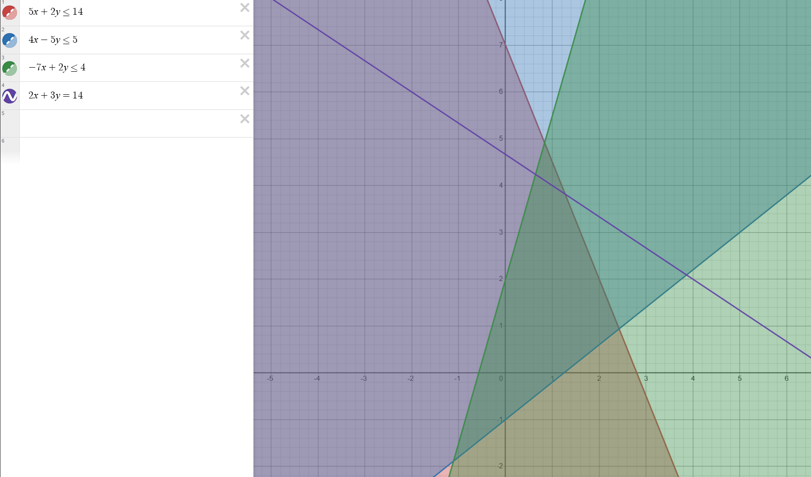
p5 | -0.91666666666 | 0 | 0 | -0.29166666667 | 0 | -0.20833333333 | 1
F(X0) | -16.416666667 | 0 | 0 | -1.0416666667 | 0 | -0.45833333333 | 0

C | План | P1 | P2 | P3 | P4 | P5 | P6
p1 | 0.83333333333 | 1 | 0 | 0.083333333333 | 0 | -0.083333333333 | 0
p4 | 26.25 | 0 | 0 | 1.125 | 1 | 1.375 | 0
p2 | 4.9166666667 | 0 | 1 | 0.29166666667 | 0 | 0.20833333333 | 0
p5 | -0.91666666666 | 0 | 0 | -0.29166666667 | 0 | -0.20833333333 | 1
 | -16.416666667 | 0 | 0 | -1.0416666667 | 0 | -0.45833333333 | 0
θ |  | - | - | 3.5714285714 | - | 2.2 | -

C | План | P1 | P2 | P3 | P4 | P5 | P6
p1 | 1.20 | 1.00 | 0.00 | 0.20 | 0.00 | -0.40 | -0.14
p4 | 20.20 | 0.00 | 0.00 | -0.80 | 1.00 | 6.60 | 4.29
p2 | 4.00 | 0.00 | 1.00 | 0.00 | 0.00 | 0.00 | 1.00
p5 | 4.4 | 0 | 0 | 1.4 | 0 | 1 | -4.8
F(X0) | -14.4 | 0 | 0 | -0.4 | 0 | 0 | -2.2

По 1-у уравнению с переменной x1, получившей нецелочисленное значение в оптимальном плане с наибольшей дробной частью 1/5, составляем дополнительное ограничение:
q1 - q11•x1 - q12•x2 - q13•x3 - q14•x4 - q15•x5 - q16•x6≤0
q1 = b1 - [b1] = 6/5 - 1 = 1/5
q11 = a11 - [a11] = 1 - 1 = 0
q12 = a12 - [a12] = 0 - 0 = 0
q13 = a13 - [a13] = 1/5 - 0 = 1/5
q14 = a14 - [a14] = 0 - 0 = 0
q15 = a15 - [a15] = 0 - 0 = 0
q16 = a16 - [a16] = -2/5 + 1 = 3/5
Дополнительное ограничение имеет вид:
1/5-1/5x3-3/5x6 ≤ 0
Преобразуем полученное неравенство в уравнение:
1/5-1/5x3-3/5x6 + x7 = 0
C | План | P1 | P2 | P3 | P4 | P5 | P6 | P7
p1 | 1.20 | 1.00 | 0.00 | 0.20 | 0.00 | -0.40 | -0.14 | 0
p4 | 20.20 | 0.00 | 0.00 | -0.80 | 1.00 | 6.60 | 4.29 | 0
p2 | 4.00 | 0.00 | 1.00 | 0.00 | 0.00 | 0.00 | 1.00 | 0
p5 | 4.40 | 0.00 | 0.00 | 1.40 | 0.00 | 1.00 | -4.80 | 0
p7 | -0.2 | 0 | 0 | -0.2 | 0 | 0 | -0.6 | 1
F(X0) | -14.40 | 0.00 | 0.00 | -0.40 | 0.00 | 0.00 | -2.20 | 0
 |  |  |  | 2 |  |  | 3.6666666667
C | План | P1 | P2 | P3 | P4 | P5 | P6 | P7
p1 | 1 | 1 | 0 | 0 | 0 | -0.4 | -0.74285714286 | 1
p4 | 21 | 0 | 0 | 0 | 1 | 6.6 | 6.6857142857 | -4
p2 | 4 | 0 | 1 | 0 | 0 | 0 | 1 | 0
p5 | 3 | 0 | 0 | 0 | 0 | 1 | -9 | 7
p7 | 1 | 0 | 0 | 1 | 0 | 0 | 3 | -5
 | -14 | 0 | 0 | 0 | 0 | 0 | -1 | -2

